信用交易
融资融券市场交易数据统计(2023-05-11)

标的证券 | 融资融券余额（亿元） | 融资余额（亿元） | 融券余额（亿元） | 融资买入额（亿元） | 融资融券规模变化（亿元） | 融资余额增幅(‰) | 融券余额增幅(%)
统计数据 | 16,203.83 | 15,272.32 | 929.64 | 645.35 | -8.34 | -0.59 | 0.06
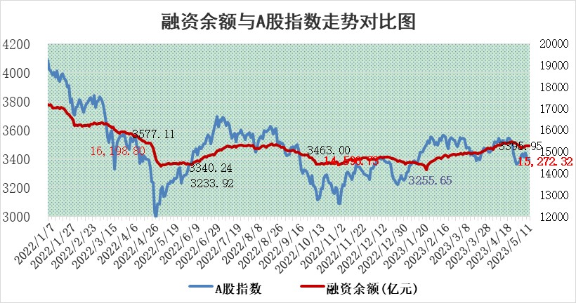

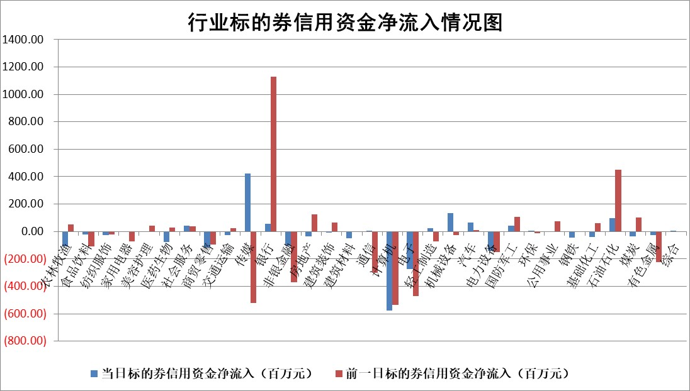

标的基金代码 | 标的基金简称 | 融资余额/市值(%) | 融资余额增幅(%) | 融资买入额/成交金额(%) | （融资余额净增额-融券余额净增额）/市值(‱) | 融券余额降幅(%) | ABS[（融资余额净增额-融券余额净增额）/市值净增额-1](%)
159902 | 华夏中小板ETF | 0.00 | 0.00 | 0.00 | 0.00 | 0.00 | 100.00
159915 | 易方达创业板ETF | 1.84 | -19.27 | 7104.79 | -41.69 | 26.96 | 176.82
159919 | 嘉实沪深300ETF | 4.67 | -0.35 | 0.90 | -0.69 | 10.52 | 93.03
159920 | 华夏恒生ETF | 66.38 | -0.28 | 7.29 | -18.47 | 8.22 | 70.86
159922 | 嘉实中证500ETF | 1.81 | 15.06 | 3956.44 | 29.44 | 0.82 | 209.05
159925 | 南方沪深300ETF | 0.02 | 2.56 | 0.01 | 0.06 | 0.00 | 100.40
159928 | 消费ETF | 0.84 | -2.58 | 2.29 | 4.30 | 76.51 | 114.02
159934 | 易方达黄金ETF | 377.76 | -0.07 | 22.03 | -27.47 | 0.00 | 398.84
159939 | 全指信息技术ETF | 0.63 | -31.38 | 125.14 | -29.44 | -2.86 | 68.97
159940 | 全指金融地产ETF | 0.12 | -11.33 | 0.05 | -1.54 | 0.00 | 92.51
159995 | 半导体芯片ETF | 2.61 | -3.02 | 254.81 | -8.58 | -1.54 | 115.08
159997 | 天弘中证电子ETF | 1.92 | 0.90 | 3.41 | 1.69 | -0.11 | 84.14
159998 | 天弘中证计算机主题ETF | 0.51 | -7.27 | 0.14 | -2.52 | 4.08 | 98.56
510050 | 华夏上证50ETF | 10.10 | -0.78 | 25.07 | -5.59 | 12.35 | 90.94
510180 | 华安上证180ETF | 0.46 | -0.68 | 0.56 | -0.31 | 0.27 | 99.31
510880 | 华泰柏瑞红利ETF | 0.43 | -0.01 | 1.13 | 0.08 | 2.38 | 100.13
510900 | 易方达恒生H股ETF | 99.12 | 0.09 | 5.45 | 9.35 | 0.00 | 118.42
511010 | 5年期国债ETF | 0.00 | 0.00 | 0.00 | 0.00 | 0.00 | 100.00
511380 | 可转债及可交换债券ETF | 7.18 | -1.56 | 1.88 | -11.36 | 0.00 | 107.47
512000 | 全指证券ETF | 6.14 | 1.11 | 16.38 | 6.73 | -0.07 | 105.53
512010 | 沪深300医药卫生ETF | 4.14 | 2.10 | 68.61 | 8.23 | -1.86 | 39.67
512070 | 沪深300非银ETF | 1.32 | -2.91 | 285.74 | -3.86 | 2.74 | 98.50
512400 | 南方中证申万有色金属ETF | 1.33 | -1.58 | 0.22 | -3.05 | -2.93 | 95.99
512580 | 广发中证环保产业ETF | 0.94 | -2.31 | 0.33 | -2.86 | -1.43 | 101.68
512660 | 国泰中证军工ETF | 2.53 | -0.28 | 11.36 | -0.28 | 1.13 | 100.87
512800 | 华宝中证银行ETF | 14.58 | 0.97 | 4.44 | 5.95 | -23.48 | 105.74
512980 | 广发中证传媒ETF | 0.96 | 14.76 | 471.35 | 12.60 | 1.04 | 96.69
515030 | 华夏中证新能源汽车ETF | 2.19 | -6.08 | 55.90 | -15.15 | -1.53 | 109.98
515050 | 华夏中证5G通信主题ETF | 1.18 | -0.18 | 9.26 | -0.40 | -1.19 | 99.07
515070 | 华夏中证人工智能ETF | 1.91 | 3.05 | 10.01 | 6.24 | 1.62 | 109.65
标的股票比较指标 |  | 融资余额/流通A股市值(%) | 融资余额增幅(%) | 融资买入额/成交金额(%) | （融资余额净增额-融券余额净增额）/流通A股市值(‱) | 融券余额降幅(%) | ABS[（融资余额净增额-融券余额净增额）/流通A股市值净增额-1](%)
前十名标的个股 |  | 仁东控股 | 荣信文化 | 会通股份 | 荣信文化 | 智立方 | 奥雅股份
 |  | 永信至诚 | 中国广核 | 永泰能源 | 奥雅股份 | 朗特智能 | 恩威医药
 |  | 莱茵生物 | 东威科技 | 海德股份 | 戎美股份 | 本川智能 | 华熙生物
 |  | 全柴动力 | 奥雅股份 | 安图生物 | 华创阳安 | 中电兴发 | 嘉寓股份
 |  | 海兰信 | 戎美股份 | 博云新材 | 天微电子 | 金百泽 | 绿的谐波
 |  | 大立科技 | 银河电子 | 磁谷科技 | 万马股份 | 菱电电控 | 兰卫医学
 |  | 先惠技术 | 西安银行 | 华达科技 | 金龙汽车 | 江苏国信 | 新巨丰
 |  | 晨鸣纸业 | 建投能源 | 万得凯 | 华谊兄弟 | 凤凰股份 | 法本信息
 |  | 万得凯 | 大金重工 | 华熙生物 | 蕾奥规划 | 龙软科技 | 可孚医疗
 |  | 高澜股份 | 中南文化 | 恒力石化 | 拓尔思 | 普联软件 | 方邦股份
后十名标的个股 |  | 哈工智能 | 嘉寓股份 | 富瀚微 | 天力锂能 | 中钢洛耐 | 创识科技
 |  | 正邦科技 | 伟创电气 | 金证股份 | 嘉寓股份 | 科美诊断 | 国缆检测
 |  | 美好置业 | 开立医疗 | 天沃科技 | 伟创电气 | 中光学 | 圣诺生物
 |  | 宋都股份 | 祥生医疗 | 汉马科技 | 新国都 | 盛德鑫泰 | 瑞鹄模具
 |  | 中天金融 | 国药一致 | 哈工智能 | 云从科技 | 国际医学 | 浩通科技
 |  | 华铁股份 | 九联科技 | 正邦科技 | 九联科技 | 国脉文化 | 盛德鑫泰
 |  | 阳光城 | 中金公司 | 美好置业 | 捷成股份 | 欢乐家 | 海目星 | ;
 |  | 紫鑫药业 | 新国都 | 宋都股份 | 青松建化 | 天玑科技 | 上海贝岭
 |  | 中国中期 | 金冠电气 | 中天金融 | 朗科科技 | 赛科希德 | 科兴制药
 |  | 世茂股份 | 普瑞眼科 | 华铁股份 | 中金公司 | 金杯汽车 | 安图生物
说明：1.以上普通交易数据和信用交易数据皆以交易日收盘后数据为基准；2.上述标的证券总数据只计算标的证券市场总数据，不包括从标的证券中调出去标的证券数据，所以与交易所公布的总值略有不同； 3.上述行业采用申万一级行业分类；4.以上标的基金和标的个股中比较的6个指标值中：前5个（从左至右）为正向指标，值越大排名越靠前；第6个为逆向指标，值越小，排名越靠前；5.第6个指标中ABS[]表示求绝对值，其主要用于考量信用资金相对净流入对股价相对净变化的贡献程度；6.数据来源：wind，交易所。

 | 证券代码 | 新增融资余额 | 融资买入额 | 融资买入增幅前10
远大智能 | 002689 | 28175353 | 42268582 | 199%
亚太股份 | 002284 | 21555247 | 34242865 | 82%
赛诺医疗 | 688108 | 72122899 | 101076547 | 78%
湖南发展 | 000722 | 66023557 | 137112987 | 75%
柘中股份 | 002346 | 14584119 | 36845980 | 58%
国城矿业 | 000688 | 24683149 | 48240585 | 54%
兆新股份 | 002256 | 1985058 | 4066269 | 52%
凯美特气 | 002549 | 33806472 | 61340055 | 52%
华昌达 | 300278 | 13474542 | 19303225 | 48%
新华联 | 000620 | 27311937 | 39201759 | 43%

 | 证券代码 | 新增融资余额 | 融资买入额 | 融资买入增幅前10
兔宝宝 | 002043 | 73310337 | 89923983 | 334%
捷昌驱动 | 603583 | 26026415 | 31686727 | 262%
湘财股份 | 600095 | 94196837 | 132280449 | 252%
中谷物流 | 603565 | 49103883 | 60098371 | 234%
中青宝 | 300052 | 24215352 | 31377809 | 98%
顾家家居 | 603816 | 138518545 | 188424210 | 78%
喜临门 | 603008 | 31503289 | 48351944 | 77%
财信发展 | 000838 | 10831830 | 17666790 | 74%
苏州银行 | 002966 | 10578096 | 19143736 | 72%
金诚信 | 603979 | 23858538 | 36098133 | 60%

